箱唛扫码
Factory name (工厂名称)
PO. Number(订单号) | 21092-W
Style Code.(款号) | 7930-325
Product Code.(产品编号) | CARE LABEL COMPONENT LABEL | Carton No.(箱号):
Inner Packages(包装方式） | 1000pcs/ bundle | 1/1
SIZE/qty (尺码/数量) | 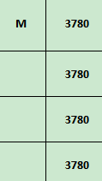
Carton Dimension（箱规） | 20*20*30 | Country of Origin：
Gross Weight（毛重） | 2kg | Made In China
Net Weight（净重） | 1.6kg
Remark（备注）

07930325802030
07930325802030

